Sheet1
广州医科大学附属第三医院运动外套（含T恤衫） 采购项目需求表
报价公司名称：
项目名称 | 品牌/规格 | 数量 | 报价单价 单位：元 | 报价总金额 单位：元
运动外套 |  | 780套
T恤衫
备注： 1、如果单价和总价不符时，以单价为准，修正总价。 2、报价中应包括货物的设计、制作、运输、相关部门验收、相关仓储费用、售后、原材料价格市场波动等引起的费用、退换物品的费用及保修期内的各种税金、运输费、材料费、加工费等所有费用。 3、报价单需要盖公司红章，密封。
技术要求：
1、所提供货物必须符合中华人民共和国国家安全质量标准、环保标准或行业标准；
2、外套男女同色同款，分男女版型制作，左胸按买方要求印制医院LOGO，具体款式及颜色参照下图；
3、外套材质、配件：88%锦纶，12%氨纶；里料：100%聚脂纤维；胸链为双向拉链，袋链3号防水链；
4、T恤衫男女面料均为米白色，左胸按买方要求印制医院LOGO，绿边/紫边与医院LOGO同色；具体款式及颜色参照下图；
5、T恤衫材质：95%聚酯纤维，5%氨纶。
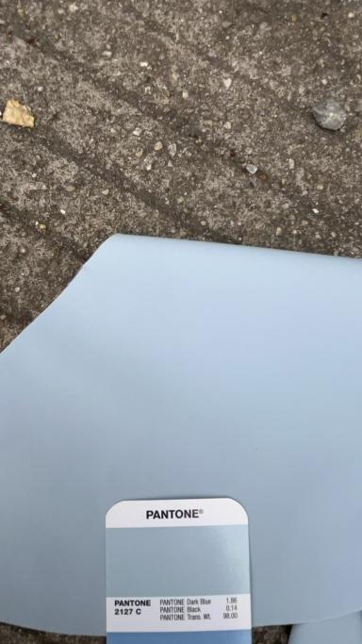
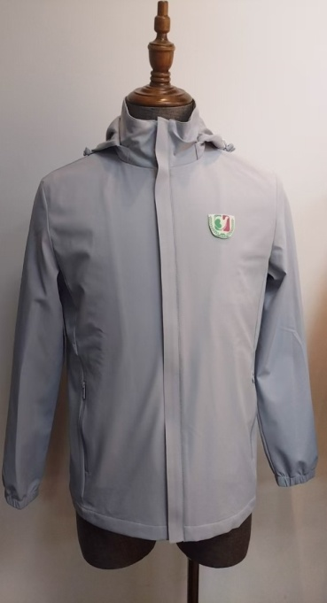
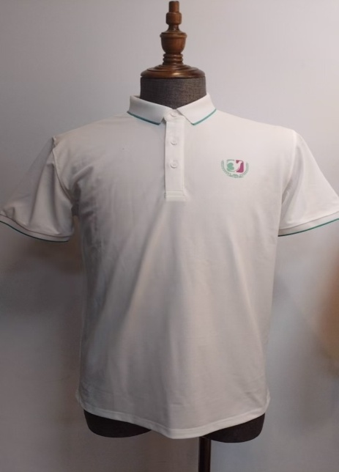
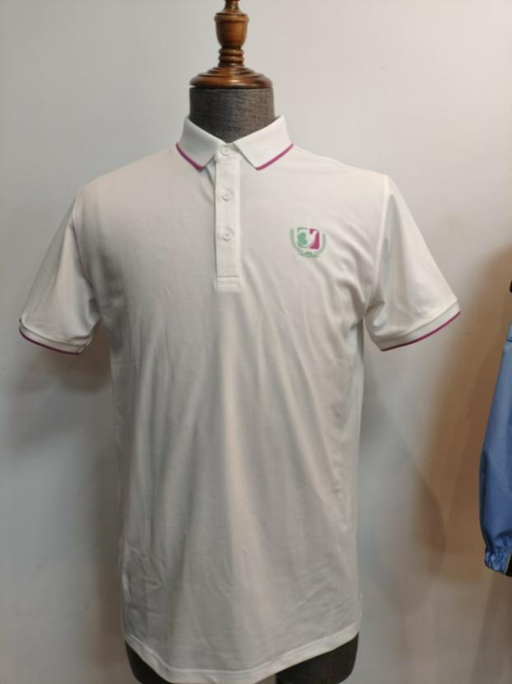

运动外套图款 | 运动外套色号 | 男款T恤衫（绿色边领/袖） |  | 女款T恤衫（紫色边领/袖）

